TER Jeram Tengkek
Senarai Aset Bangunan Di Bawah Selian Jabatan Perhutanan Negeri Sembilan

Bil. | Gambar / Perkara | Lokasi | Daerah | GPS / Kedudukan | Status / Kefungsian
1.0 | Blok Tandas 1 | Kg Tengkek, Batu Kikir | Kuala Pilah | 2°52'07.0"N 102°11'03.1"E | Dalam Keadaan Baik Dan Diguna Pakai / Blok Tandas
 |  |  |  | https://maps.app.goo.gl/v7rucZ23Gzn931dv9
2.0 | Blok Tandas 2 | Kg Tengkek, Batu Kikir | Kuala Pilah | 2°52'07.0"N 102°11'03.1"E | Dalam Keadaan Baik Dan Diguna Pakai / Blok Tandas
 |  |  |  | https://maps.app.goo.gl/v7rucZ23Gzn931dv9
3.0 | Blok Surau Terbuka | Kg Tengkek, Batu Kikir | Kuala Pilah | 2°52'07.0"N 102°11'03.1"E | Dalam Keadaan Baik Dan Diguna Pakai / Blok Surau Terbuka
 |  |  |  | https://maps.app.goo.gl/v7rucZ23Gzn931dv9
4.0 | Blok Tandas 3 | Kg Tengkek, Batu Kikir | Kuala Pilah | 2°52'07.0"N 102°11'03.1"E | Dalam Keadaan Baik Dan Diguna Pakai / Blok Tandas
 |  |  |  | https://maps.app.goo.gl/v7rucZ23Gzn931dv9
5.0 | Blok Asrama | Kg Tengkek, Batu Kikir | Kuala Pilah | 2°52'07.0"N 102°11'03.1"E | Dalam Keadaan Baik Dan Diguna Pakai / Blok Penginapan Asrama
 |  |  |  | https://maps.app.goo.gl/v7rucZ23Gzn931dv9
6.0 | Blok Bangunan Pejabat Taman Eko Rimba | Kg Tengkek, Batu Kikir | Kuala Pilah | 2°52'07.0"N 102°11'03.1"E | Dalam Keadaan Baik Dan Diguna Pakai / Blok Pejabat
 |  |  |  | https://maps.app.goo.gl/v7rucZ23Gzn931dv9
7.0 | Blok Bangunan Gerai | Kg Tengkek, Batu Kikir | Kuala Pilah | 2°52'07.0"N 102°11'03.1"E | Dalam Keadaan Baik Dan Tidak Diguna Pakai / Blok Pejabat
 | 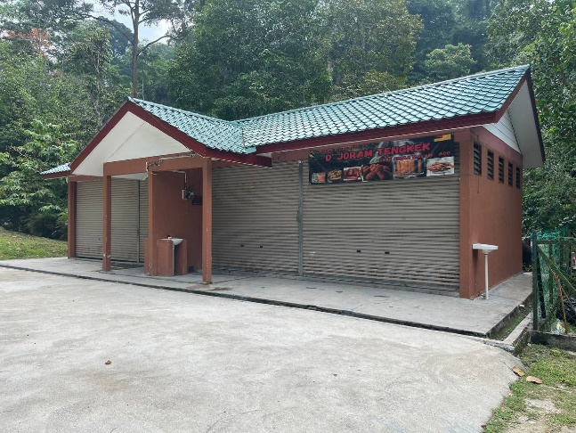 |  |  | https://maps.app.goo.gl/v7rucZ23Gzn931dv9

